상품제안서
리복 200g 코마사타올3P 미니 | 상품코드: S37280

 |  |  |  |  |  |  | 02-713-8555 | www.synergygift.co.kr
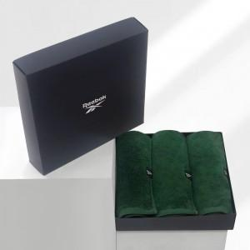

【상세/제작정보】 | <p><span style="font-size: 14pt;">※ 100매 미만 인쇄 진행시 별도 문의 바랍니다.</span></p><p><span style="font-size: 14pt;">※ 자수인쇄 디자인 난이도에 따라 비용 편차 발생할 수 있습니다.</span></p>

【인쇄/포장옵션】 | 실크, 자수 / 포장지포장

【공급단가】 | 수량 | 40~ | 100~ | 300~ | 500~ | 1,000~
*VAT별도 | 단가 | 18,200원 | 17,920원 | 17,500원 | 16,800원 | 16,100원

【상품 URL】 | https://www.synergygift.co.kr:443/src/goods_detail.php?gdno=37280

